المؤشرات الكلية

سوق العراق للاوراق المالية
جلسة الاربعاء 2026/4/15 |  |  |  | تقرير أسعار الأسهم المتداولة لسوق العراق للأوراق المالية
الجلسة (64)
الاسهم المتداولة المدرجة و OTC |  |  | 803,238,839 |  |  | قيمة الأسهم المتداولة المدرجة و OTC |  | 1,241,068,021 |  |  | صفقات الشركات المدرجة وOTC | 1207
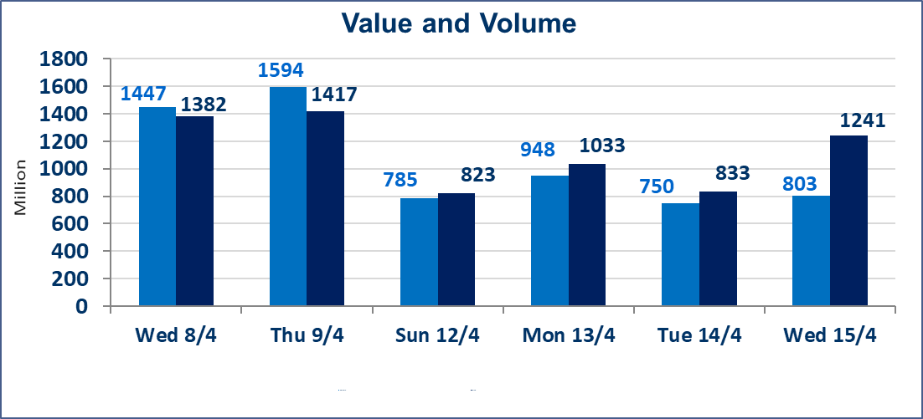
المؤشر60 ISX اليوم | 979.15 |  | نقطة |  |  | المؤشر15 ISX اليوم | 1281.95 | نقطة
المؤشر 60 ISX السابق | 978.59 |  | نقطة |  |  | المؤشر 15 ISX السابق | 1271.92 | نقطة
نسبة التغير | 0.06 |  | % |  |  | نسبة التغير | 0.79 | %
عدد النقاط | 0.56 |  | نقطة |  |  | عدد النقاط | 10.03 | نقطة

الشركات المدرجة | 104 | OTC | 14 | 118 |  | الشركات غير المتداولة المدرجة | 46 | OTC | 11 | 57
الشركات المتداولة | 47 | OTC | 2 | 49 |  | الشركات المرتفعة |  |  | 10
شركات الهيئة العامة |  |  |  | 3 |  | الشركات المنخفضة |  |  | 10
الموقوفة بقرار من هيأة الأوراق المالية |  |  |  | 8 |  | شركات الهيئة العامة OTC |  |  | 1
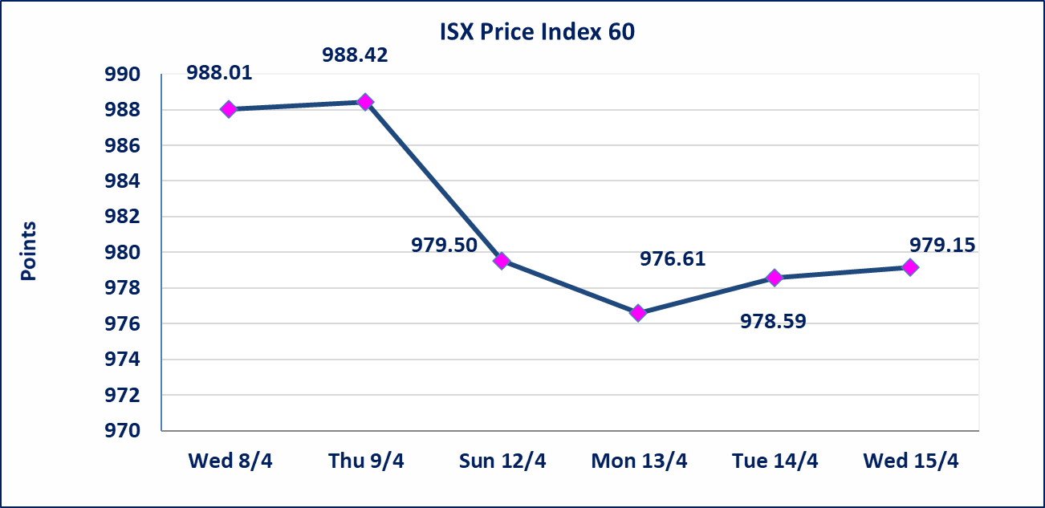
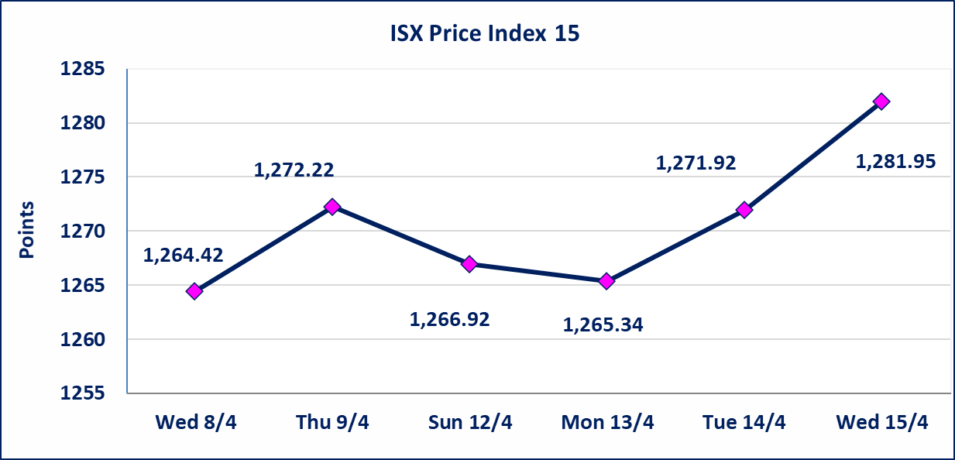

سندات انجاز الاصدارية الاولى | ايقاف التداول على سندات انجاز الاصدارية الاولى فئة (1,000,000) دينار إعتباراً من جلسة الاحد 2025/4/12 لقرب استحقاق الفائدة النصف السنوية . وسيتم اعادة التداول اعتبارا من جلسة 2026/4/16
سندات الوطينة الاصدارية الثالثة | سيتم ايقاف التداول على سندات الوطنية الاصدارية الثالثة فئة (1,000,000، 500,000) دينار إعتباراً من جلسة الاربعاء 2025/4/15 لقرب استحقاق الفائدة النصف السنوية . وسيتم اعادة التداول اعتبارا من جلسة الاحد 2026/4/21
سندات انجاز الاصدارية الثالثة | ايقاف التداول على سندات انجاز الاصدارية الاولى فئة (1,000,000،500,000) دينار إعتباراً من جلسة الخميس 2025/4/9 لقرب استحقاق الفائدة النصف السنوية . وتم اعادة التداول اعتبارا من جلسة 2026/4/15
سندات انجاز الاصدارية الاولى | ايقاف التداول على سندات انجاز الاصدارية الاولى فئة (500000) دينار إعتباراً من جلسة الاحد 2025/4/5 لكون تاريخ الاطفاء السند 2026/4/15.
الحد الأعلى والادنى للتغير في السعر | نسبة التغير في كافة المنصات (5%) إرتفاعاً وإنخفاضاً من سعر الاغلاق السابق.
Web site : www.isx-iq.net E-mail : info-isx@isx-iq.net |  |  |  |  | 07834000034 - 07711211522 : ص . ب :3607 العلوية الهاتف |  |  |  |  |  | بغداد /الكرادة/ قرب المسرح الوطني /مجاور مصرف الخليج التجاري

نسبة التغير
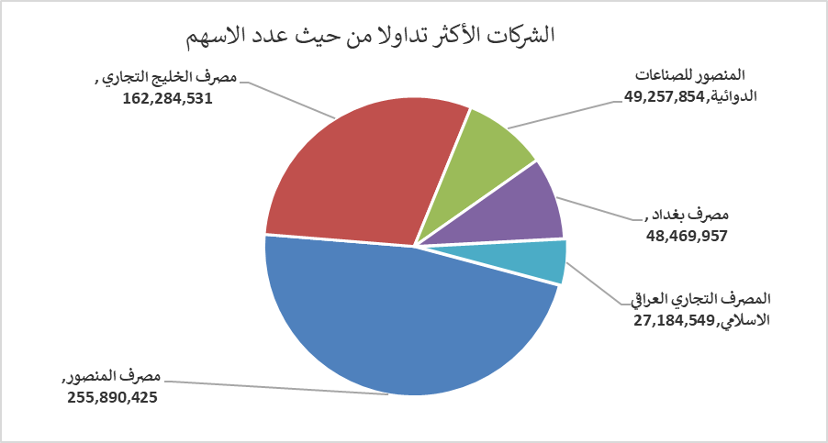
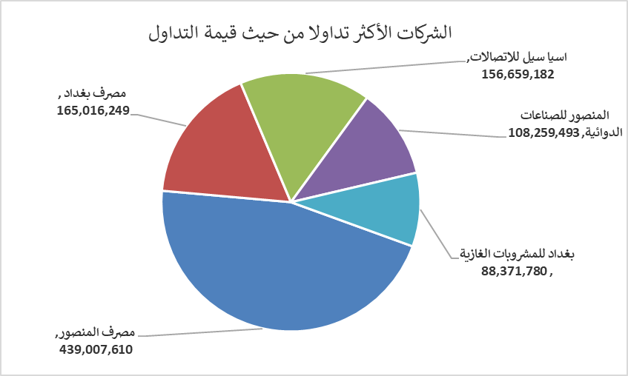
الشركات الأكثر ارتفاعاً وانخفاضاً

نسبة التغير لاسعار الاغلاق الاكثر ارتفاعاً |  |  |  | نسبة التغير لاسعار الاغلاق الاكثر انخفاضاً
اسم الشركة | اغلاق | التغير(%) | الاسهم المتداولة | اسم الشركة | اغلاق | التغير (%) | الاسهم المتداولة
بابل للانتاج الحيواني والنباتي | 8.470 | 4.83 | 2,338,160 | الحمراء للتامين | 4.600 | -4.96 | 56,956
مصرف الاستثمار | 0.220 | 4.76 | 112,552 | الموصل لمدن الالعاب | 7.020 | -2.90 | 12,224
فندق أشور | 32.200 | 4.72 | 2,500 | مصرف الائتمان العراقي | 0.590 | -1.67 | 2,992,254
اسيا سيل للاتصالات | 16.430 | 2.69 | 9,679,488 | الأمين للتأمين | 0.910 | -1.09 | 21,695
الفلوجة لانتاج المواد الانشائية | 2.750 | 1.85 | 700,000 | المعمورة العقارية | 3.230 | -0.92 | 799,962

الشركات الاكثر نشاطا حسب الاسهم المتداولة (حجم التداول) |  |  |  | الشركات الاكثر نشاطا حسب القيمة المتداولة
اسم الشركة | اغلاق | التغير(%) | الاسهم المتداولة | اسم الشركة | اغلاق | التغير (%) | القيمة المتداولة
مصرف المنصور | 1.730 | 1.76 | 255,890,425 | مصرف المنصور | 1.730 | 1.76 | 439,007,610
مصرف الخليج التجاري | 0.380 | 0.00 | 162,284,531 | مصرف بغداد | 3.390 | -0.88 | 165,016,249
المنصور للصناعات الدوائية | 2.200 | -0.90 | 49,257,854 | اسيا سيل للاتصالات | 16.430 | 2.69 | 156,659,182
مصرف بغداد | 3.390 | -0.88 | 48,469,957 | المنصور للصناعات الدوائية | 2.200 | -0.90 | 108,259,493
المصرف التجاري العراقي الاسلامي | 0.670 | 0.00 | 27,184,549 | بغداد للمشروبات الغازية | 6.000 | 0.00 | 88,371,780

